Feuil1
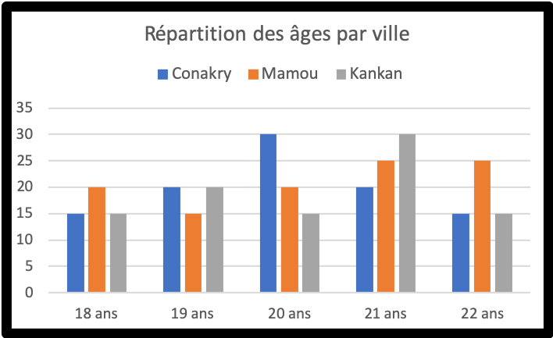
Age | Conakry | Mamou | Kankan | Total Résultat | A partir du tableau, réalisez dans la zone grisée le graphique illustré dans le cadre noir. Modifiez les valeurs du tableau en mettant 10 en B2, 20 en C3 et 30 en D4. Intervertissez l'orientation des séries de données (lignes <-> colonnes) et choisissez un diagramme de type Barre. Quel graphique obtenez-vous ? | Attention, tous les graphiques présents sur cette page sont des images !
18 ans | 15 | 20 | 15 | 50
19 ans | 20 | 15 | 20 | 55
20 ans | 30 | 20 | 15 | 65
21 ans | 20 | 25 | 30 | 75
22 ans | 15 | 25 | 15 | 55
Total Résultat | 100 | 105 | 95 | 300
